Задание №3
Задание №3: Продакт оунер Василий решил законфигурить workflow в JiRA на своём новом проекте.
Инженер поддержки получил следующую задачу:
• При заведении новой задачи она кладётся в Backlog
• При планировании спринта задачи переводятся в To Do с добавлением ссылки на спринт
• При создании бранча для задачи статус переводится в In-Progress
• В любой момент задача может встать на Hold
• После завершения работы другой разработчик перепроверяют задачу
• Если найдены замечания или недочеты, то задача возвращается в предыдущий статус
• После прохождения ревью задача проверяется QA-специалистом на тестовой среде
• После проверки на тестовой среде задача деплоится на прод, где команда тестирования вновь проверяет задачу
• После этого задача закрывается
• В любой момент времени можно закрыть задачу
После того, как JiRA-инженер начал работу, ему пришли следующие правки:
• «Аналитики жалуются, что разработчики кидают задачи в Hold на их команду для
уточнения. Добавьте статус Clarification исключительно для команды разработки!»
• «Тестеры немного лютуют и хотят реопать задачи! Причем потом задача либо
вешается в работу на разработчика, либо на аналитика»
Помогите инженеру протестировать данное workflow

Примечание: Для решения данной задачи я выбрала технику диаграмм состояний и переходов. После разбора задачи, я пришла к выводу, что аналитики сидят в Backlog, программисты находятся в In-Progress и Developer check.
По условиям задачи с любого статуса задача может быть Hold и Close. Схема, которая у меня получилась, приведена на рисунке.
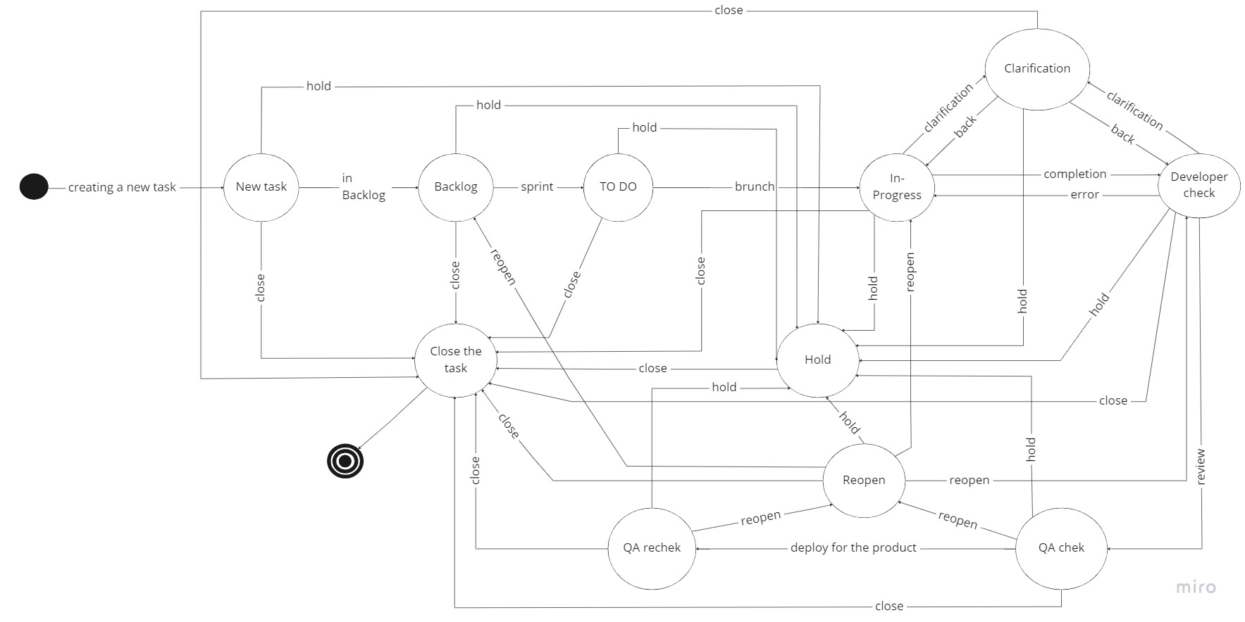

 | New task | Backlog | To Do | In-Progress | Developer check | Clarification | Hold | QA chek | QA rechek | Reopen | Сlose the task
New task
Backlog
To Do
In-Progress
Developer check
Clarification
Hold
QA chek
QA rechek
Reopen
Сlose the task

Всего кейсов | 110
Позитивные | 34
Негативные | 76

